상품제안서
ALIO 거치형 UM10 고속충전 맥세이프 보조배터리 10000mAh[인쇄무료] | 상품코드: F30373

 |  |  |  |  |  |  | 02-412-0044 | www.easy1.co.kr
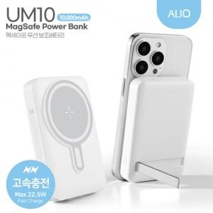

【상세/제작정보】 | <p><b><span style="font-size: 24pt;">** 일시품절 4월말 재입고!!!!</span></b></p><p><b><span style="font-size: 12pt;"><br></span></b></p><p><b><span style="font-size: 12pt;">* 100개이하 풀컬러인쇄 25000원별도</span></b></p><p><b><span style="font-size: 12pt;">* 꽉찬 풀컬러인쇄- 400원별도 /100개 이하 40000원별도</span></b></p>

【인쇄/포장옵션】 | 풀칼라, 개별인쇄 / 포장지포장

【공급단가】 | 수량 | 100~ | 300~ | 500~ | 1,000~ | 3,000~
*VAT별도 | 단가 | 15,790원 | 15,200원 | 14,800원 | 14,700원 | 14,550원

【상품 URL】 | http://www.easy1.co.kr/src/goods_detail.php?gdno=30373

